特障・肢体不自由（様式第１１号）
様式第１１号
(表 面）
特別障害者手当認定診断書（肢体不自由用）

 | （ふ り が な） |  |  |  |  |  |  |  |  |  |  |  |  |  |  |  |  |  |  |  |  |  |  |  |  |  |  |  |  |  | 明治 大正 昭和 平成 令和
① | 氏 名 |  |  |  |  |  |  |  |  |  |  |  |  |  |  |  |  |  | 男・女 |  |  | ②
 |  |  |  |  |  |  |  |  |  |  |  |  |  |  |  |  |  |  |  |  |  |  | 生 年 月 日 |  |  |  |  |  |  |  |  |  |  |  | 年 |  |  | 月 |  |  | 日

③ | 住 所 |  |  |  |  |  |  |  |  |  |  |  |  |  |  |  |  |  |  |  |  | ④ | 障害の原因となった傷病名

 |  |  |  |  |  |  |  |  | 先天性 後天性（疾病・不慮災・労災・その他） |  |  |  |  |  |  |  |  |  |  |  |  |  | 傷病発生年月日 |  |  |  |  |  |  |  | 昭和 平成 令和
⑤ | 傷病の原因又は誘因 |  |  |  |  |  |  |  |  |  |  |  |  |  |  |  |  |  |  |  |  | ⑥ |  |  |  |  |  |  |  |  |  |  |  |  | 年 |  |  | 月 |  |  | 日

 | ④のため初めて医師の診断を受けた日 |  |  |  |  |  |  |  | 昭和 平成 令和 |  |  |  |  |  |  |  |  |  |  |  |  |  | 将来再認定の要
⑦ |  |  |  |  |  |  |  |  |  |  |  |  |  | 年 |  |  | 月 |  |  | 日 |  | ⑧ |  |  |  |  |  |  |  |  | 有（ 年後）・無

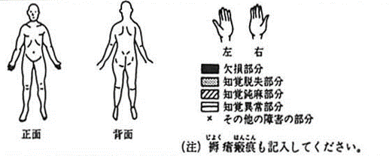
⑨ |  | 現 症
1

たい
2 四肢周径（ｃｍ） |  |  |  |  |  |  |  |  |  |  |  |  |  |  |  |  |  |  |  |  |  |  |  |  |  |  | ３ 四肢長（ｃｍ）
 |  |  | 上腕中央部 |  |  |  |  | 前腕最大部 |  |  |  |  |  | 大腿中央部 |  |  |  |  |  | 下腿最大部 |  |  |  |  |  |  |  |  |  | 上肢長 |  |  |  |  |  | 下肢長
 | 右 |  |  |  |  |  |  |  |  |  |  |  |  |  |  |  |  |  |  |  |  |  |  |  |  |  |  | 右
 | 左 |  |  |  |  |  |  |  |  |  |  |  |  |  |  |  |  |  |  |  |  |  |  |  |  |  |  | 左

ひ
し
けい
４ 神経学的所見
 | ⑴ |  | 知覚障害……………有 無（あれば上図に記入すること）
 | ⑵ |  | 運動麻痺の種類（該当するものを○で囲んでください）
 |  |  | 弛緩性・痙性・失調性・不随意運動性・強剛（固縮）性・しんせん性
せき
しょう
 | ⑶ |  | 障害の起因部位（該当するものを○で囲んでください）
 |  |  | 脳性・脊髄性・末梢神経性・筋性・その他
けん
けん
 | ⑷ |  | 諸反射検査
 |  |  | 上 肢 腱 反 射 |  |  |  |  |  |  |  | 下 肢 腱 反 射 |  |  |  |  |  |  |  |  |  | バビンスキー反射 |  |  |  |  |  |  |  |  |  |  | その他の病的反射
 | 右
ひ
 | 左
 | ⑸ |  | ぼうこう・直腸麻痺……………有・無
５手指の関節の可動域 |  | 部 位 |  |  |  |  |  |  |  |  |  | 母 指 |  |  |  | 示 指 |  |  |  | 中 指 |  |  |  | 環 指 |  |  |  | 小 指 |  |  |  |  | 6 握 力 |  |  | 右 | （ |  |  | ㎏ | ）
 |  |  |  |  |  |  |  |  |  |  |  | 屈曲 |  | 伸展 |  | 屈曲 |  | 伸展 |  | 屈曲 |  | 伸展 |  | 屈曲 |  | 伸展 |  | 屈曲 |  | 伸展 |  |  |  |  |  | 左 | （ |  |  | ㎏ | ）
 |  | 中手指節間関節 （MP） |  |  |  |  |  |  |  | 右 |  |  | 度 |  | 度 |  | 度 |  | 度 |  | 度 |  | 度 |  | 度 |  | 度 |  | 度 |  | 度 |  | 7 |  | 部 位 手術日
 |  |  |  |  |  |  |  |  |  | 左 |  |  | 度 |  | 度 |  | 度 |  | 度 |  | 度 |  | 度 |  | 度 |  | 度 |  | 度 |  | 度 | 人工骨頭・ | 人工関節装 | 着の状態
 |  | 近位指節間関節（PIP）（母指では指節間関節） |  |  |  |  |  |  |  | 右 |  |  | 度 |  | 度 |  | 度 |  | 度 |  | 度 |  | 度 |  | 度 |  | 度 |  | 度 |  | 度 |  |  |  | 昭和 平成 令和 |  |  | 年 |  | 月 |  | 日
 |  |  |  |  |  |  |  |  |  | 左 |  |  | 度 |  | 度 |  | 度 |  | 度 |  | 度 |  | 度 |  | 度 |  | 度 |  | 度 |  | 度
８ 関節可動域及び筋力（首・体幹・四肢） |  |  |  |  |  |  | 右 |  |  |  |  |  |  |  |  |  |  |  |  |  |  |  |  |  | 左
 |  | 部 位 |  |  | 運動の 種 類 |  | 関節可動域 |  |  |  |  |  | 関節運動筋力 |  |  |  |  |  |  |  |  |  |  |  | 関節可動域 |  |  |  |  |  | 関節運動筋力
 |  |  |  |  |  |  | 他動 範囲 |  |  | 強直 肢位 |  |  | 正常又は やや減 |  |  |  |  | 半減 |  |  | 著減又 は消失 |  |  |  | 他動 範囲 |  |  | 強直 肢位 |  |  | 正常又は やや減 |  |  |  |  | 半減 |  |  | 著減又 は消失

 |  | 首

 |  | 体幹

 |  | 肩関節
ちゅう
 |  | 肘関節

 |  | 手関節

こ
 |  | 股関節

しつ
 |  | 膝関節

 |  | 足関節

⑩ |  | １ 常時（起床から就寝まで使用） |  |  |  |  |  |  |  |  |  |  | ア 義 手 イ 義 足 ウ 上肢補装具 エ 下肢補装具 オ つ え カ 松葉づえ キ 車 い す ク 歩 行 車 ケ 補助用小道具 コ その他（具体的に）
補助用具 | 使用状況 | ２ ときどき使用
 |  | ３ 使用せず
⑪ 日常生活動作の障害程度 |  | ひとりでもうまくできる場合………………………〇 |  |  |  |  |  |  |  |  |  |  |  |  |  |  |  |  |  |  |  |  |  |  |  | （注） |  | ４の場合 |  |  |  |  | ５秒以内にできる…………〇
 |  |  |  |  |  |  |  |  |  |  |  |  |  |  |  |  |  |  |  |  |  |  |  |  |  |  |  |  |  |  |  |  | 10秒 〃 …………△
 |  | ひとりでできてもうまくもうまくできない場合…△ |  |  |  |  |  |  |  |  |  |  |  |  |  |  |  |  | を付けること。 |  |  |  |  |  |  |  |  |  |  |  |  |  | 10秒ではできない…………×
 |  |  |  |  |  |  |  |  |  |  |  |  |  |  |  |  |  |  |  |  |  |  |  |  |  | ８と９の場合 |  |  |  |  |  |  | 30秒以内にできる…………〇
 |  | ひとりでは全くできない場合………………………× |  |  |  |  |  |  |  |  |  |  |  |  |  |  |  |  |  |  |  |  |  |  |  |  |  |  |  |  |  |  | １分 〃 …………△
 |  |  |  |  |  |  |  |  |  |  |  |  |  |  |  |  |  |  |  |  |  |  |  |  |  |  |  |  |  |  |  |  | １分ではできない…………×
 |  |  |  |  |  |  |  |  |  |  |  |  |  |  |  |  | 補助具等 |  |  |  |  |  |  |  |  |  |  |  |  |  |  |  |  |  |  |  | 補助具等
 |  |  |  |  |  |  |  |  |  |  |  |  |  |  |  |  | 使 用 しない |  |  | 使用 |  |  |  |  |  |  |  |  |  |  |  |  |  |  |  |  | 使 用 しない |  |  | 使用
 |  | 1 |  | つまむ（新聞紙が引き抜けない程度） |  |  |  |  |  |  |  |  |  |  |  | 右 |  |  |  |  |  |  | 10 |  | ズボンの着脱（どのような姿勢でもよい）
 |  |  |  |  |  |  |  |  |  |  |  |  |  |  |  | 左
 |  | 2 |  | 握る（丸めた週刊誌が引き抜けない程度） |  |  |  |  |  |  |  |  |  |  |  | 右 |  |  |  |  |  |  | 11 |  | 靴下をはく（どのような姿勢でもよい）
 |  |  |  |  |  |  |  |  |  |  |  |  |  |  |  | 左
 |  | 3 |  | タオルを絞る（水をきれる程度） |  |  |  |  |  |  |  |  |  |  |  | 両手 |  |  |  |  |  |  | 12 |  | すわる（腰掛、正座・横すわり、あぐら、脚なげ出し（このような姿勢を持続する）
 |  | 4 |  | とじひもを結ぶ |  |  |  |  |  |  |  |  |  |  |  | 両手
 |  | 5 |  | 食事をする |  |  |  |  |  |  |  |  |  |  |  | 右
 |  |  |  |  |  |  |  |  |  |  |  |  |  |  |  | 左 |  |  |  |  |  |  | 13 |  | 歩く |  |  |  |  |  |  | 屋内
 |  | 6 |  | 顔を洗う（顔に手のひらをつける） |  |  |  |  |  |  |  |  |  |  |  | 右 |  |  |  |  |  |  |  |  |  |  |  |  |  |  |  | 戸外
しり
 |  |  |  |  |  |  |  |  |  |  |  |  |  |  |  | 左 |  |  |  |  |  |  | 14 |  | 片足で立つ |  |  |  |  |  |  | 右
 |  | 7 |  | 排便の処置をする（臀のところに手をやる） |  |  |  |  |  |  |  |  |  |  |  | 右 |  |  |  |  |  |  |  |  |  |  |  |  |  |  |  | 左
 |  |  |  |  |  |  |  |  |  |  |  |  |  |  |  | 左 |  |  |  |  |  |  | 15 |  | 立ち上る
 |  | 8 |  | かぶりシャツを着て脱ぐ |  |  |  |  |  |  |  |  |  |  |  |  |  |  |  |  |  |  | 16 |  | 階段をのぼる
 |  | 9 |  | ワイシャツのボタンをとめる |  |  |  |  |  |  |  |  |  |  |  |  |  |  |  |  |  |  | 17 |  | 階段をおりる
 |  | （注） 補助具等の使用欄には、支持（立ち上る場合）及び手すり（階段の昇降の場合）を要した場合を記入すること。

⑫備考

上記のとおり診断します。
 |  |  | 令和 年 月 日
 |  |  |  |  | 病院又は診療所の名称
 |  |  |  |  | 所 在 地
 |  |  |  |  |  | 診療担当科名 |  |  |  |  |  |  |  |  |  |  |  |  |  |  |  |  | 医師氏名 |  |  |  |  |  |  |  |  |  |  |  |  |  |  |  |  | ㊞

かい
◎ 裏面の注意をよく読んでから記入してください。障害者の障害の程度及び障害の認定に無関係な欄は記入する必要がありません。
◎ 字は楷書ではっきりと書いてください。

（裏 面）
注意
 | 1 |  | この診断書は、特別障害者手当の受給資格を認定するための資料の一つです｡ この診断書は、障害者の障害の状態を証明するために使用されますが、記入事項に不明な点がありますと認定が遅くなることがありますので、詳しく記入してください｡

 | 2 |  | ○・×で答えられる欄は、該当するものを○で囲んでください。記入しきれない場合は、別に紙片をはり付けてそれに記入してください。

 | 3 |  | ⑦の欄は、この診断書を作成するための診断日ではなく、障害者が障害の原因となった傷病について初めて医師の診断を受けた日を記入してください。前に他の医師が診断している場合は、障害者本人又はその父母等の申立てによって記入してください。また、それが不明の場合には、その旨を記入してください。

とう
きょく
 | 4 |  | ⑨の欄は，次によつてください。
 |  | （１） |  | １の図は，障害の内容に応じてそれぞれの部位を塗りつぶしてください。
 |  | （２） |  | ３の「四肢長」の測定は，上肢長については肩峰より橈骨茎状突起まで，下肢長については，腸骨前上棘より内果までの距離を測つてください。

 |  | （３） |  | ４の「障害の起因部位」が心因性のものと思われる場合は，「その他」のところを○で囲んでください。

 |  | （４） |  | ５及び８の「関節の可動域」は，関節角度計を使用してください。また，運動障害のある部位について，運動の方向別に解剖学的肢位を０°（前腕については手掌面が矢状面にある状態を０°とし，肩関節の水平屈曲伸展計測については外転90°位を０°とする。）とした測定方法（昭和49年６月日本整形外科学会及び日本リハビリテーション医学会で定めた測定方法）により測定した最大可動域を記入してください。

 |  |  |  | 四肢の角度の測り方

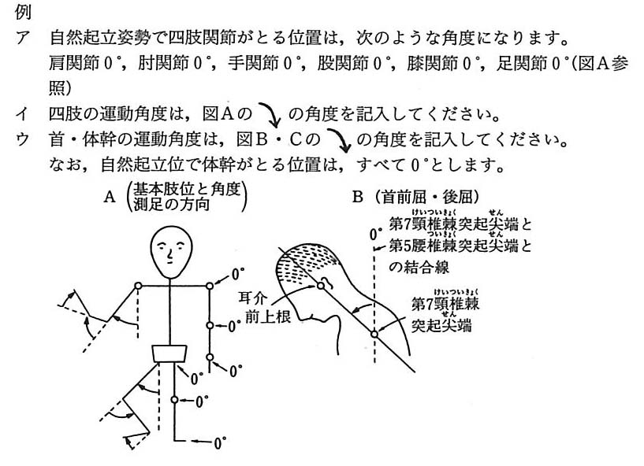

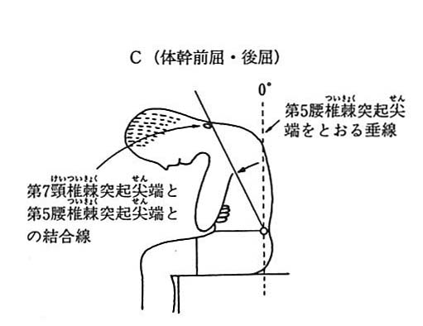

 |  | （５） |  | ８の筋力の程度を表す具体的な「程度」は次のとおりです。
 |  |  |  | 正 常…… |  |  |  | 検者が手で加える十分な抵抗を排して自動可能な場合
 |  |  |  | やや減…… |  |  |  | 検者が手を置いた程度の抵抗を排して自動可能な場合
 |  |  |  | 半 減…… |  |  |  | 検者の加える抵抗には抗し得ないが，自分の体部分の重さに抗して自動可能な場合（筋力テスト３）

 |  |  |  | 著 減…… |  |  |  | 自分の体部分の重さに抗し得ないが，それを排するような肢位では自動可能な場合（筋力テスト１又は２）

 |  |  |  | 消 失…… |  |  |  | いかなる肢位でも関節の自動が不能な場合（筋力テスト０）

